상품제안서
샤오미 USB 허브 3.0 HUB C타입 노트북 멀티 포트 HDMI 5in1 화이트 | 상품코드: F31518

 |  |  |  |  |  |  | 02-412-0044 | www.easy1.co.kr
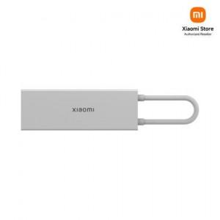

【상세/제작정보】

【인쇄/포장옵션】 | 레이저 / 포장지포장

【공급단가】 | 수량 | 30~ | 50~ | 100~ | 300~ | 500~
*VAT별도 | 단가 | 34,220원 | 33,640원 | 33,060원 | 32,480원 | 31,900원

【상품 URL】 | https://easy1.co.kr:443/src/goods_detail.php?gdno=31518

